상품제안서
마이프랜드 2030TW BLDC 에어로 타워팬 | 상품코드: F25640

 |  |  |  |  |  |  | 02-412-0044 | www.easy1.co.kr
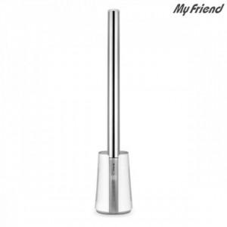

【상세/제작정보】

【인쇄/포장옵션】 | / 포장불가능

【공급단가】 | 수량 | 30~ | 50~ | 100~ | 300~ | 500~
*VAT별도 | 단가 | 144,370원 | 142,060원 | 138,600원 | 135,130원 | 132,820원

【상품 URL】 | http://www.easy1.co.kr/src/goods_detail.php?gdno=25640

